상품제안서
뉴 워터북 500ml | 상품코드: S12381

 |  |  |  |  |  |  | 02-713-8555 | www.synergygift.co.kr
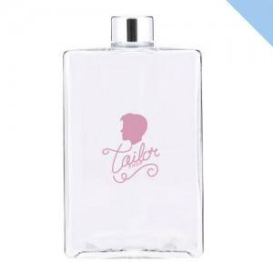

【상세/제작정보】 | <span style="font-family: dotum; font-size: 13px; background-color: rgb(255, 255, 255);">* 에코젠 -&gt; 페트로 소재가 변경되었습니다</span><br style="font-family: dotum; font-size: 13px; background-color: rgb(255, 255, 255);"><span style="font-family: dotum; font-size: 13px; background-color: rgb(255, 255, 255);">&nbsp;(내열온도는 동일합니다)</span><p>&nbsp;</p>

【인쇄/포장옵션】 | 실크 / 포장지포장

【공급단가】 | 수량 | 100~ | 500~ | 1,000~ | 3,000~ | 5,000~
*VAT별도 | 단가 | 2,920원 | 2,880원 | 2,810원 | 2,700원 | 2,580원

【상품 URL】 | https://www.synergygift.co.kr:443/src/goods_detail.php?gdno=17637

